加运费
15楼月子中心家具采购需求清单
名 称 | 房间类型（房间号） | 家具参考图（效果图） | 材质说明规格：深/宽/高CM | 尺寸 | 数量 | 单位

三人位沙发（套房） | 1501（小套房） | 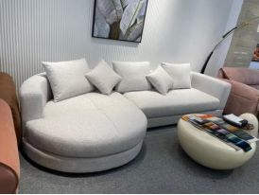 | 采用西皮饰面。内用40度以上高密度海绵，实木框架，弹簧扣精工制作，标配不含抱枕 | 三人位单270*880*650 | 1 | 张

三人位沙发（套房） | 1502、1503、1509、1510、1511 |  | 采用西皮饰面。内用40度以上高密度海绵，实木框架，弹簧扣精工制作，标配不含抱枕 | 三人位长：2600*950*700 | 5 | 张

头等舱沙发 | 1502、1503、1509、1510、1511 | 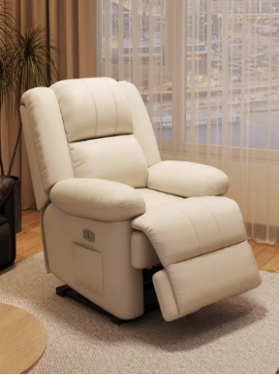 | 110°-160°大角度调节，前后30°自在摇晃，分段式双层靠包，高弹弧面坐包，够舒适、够放松，三防面料，疏水抗油污，填充更饱满，浮力靠感，软欧包扶手，蓬松弹力，水氧离子工艺，亲肤不刺激 | 1200*650*450 | 5 | 个
双人位沙发床 | 1505、1506、1507、1508、1512、1513、1515 | 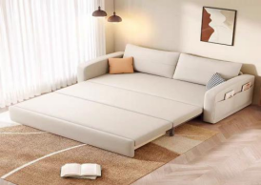 | 铁架/密度海绵/实木扶手/西皮/布料饰面（可定制）/19号不锈钢脚50*50 | 1200*820*840 | 7 | 张

单人位陪护沙发床带滑轮脚 | 1501、1502、1503、1509、1510、1511、1512 | 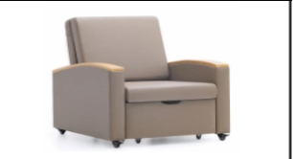 | 沙发床，展 开长度1.98 米，西皮面 | 860*900*930 | 7 | 张

小茶几 | 1501、1502、1503、1505、1506、1507、1508、1509、 1510、1511、1512、1513、1515、 | 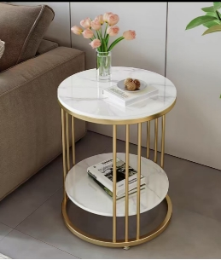 | 钢架脚，实 木颗粒板面 | 500*400*370 | 13 | 张

会客厅大茶几 | 1502、1503、1509、1510、1511 | 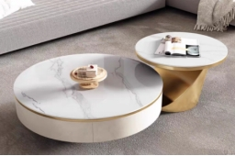 | 8M大理石电视柜暖白皮革饰面配金色柜腿 | 1800*40*45 | 5 | 张

会客厅小茶几 | 1501、1515 | 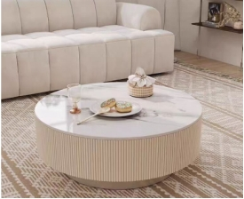 | 11CM大理石材质环保板材抽屉高温烤漆防潮不生锈 | 800*350 | 2 | 张

餐桌 | 1501、 1502、 1503、 1509、 1510、 1511、 1505、 1506、 1507、 1508 | 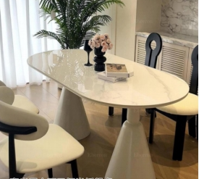 | 大理石材质+圣杯底座定制 | 120*60*75CM | 10 | 张

餐椅 | 1501、 1502、 1503、 1509、 1510、 1511、 1505、 1506、 1507、 1508 | 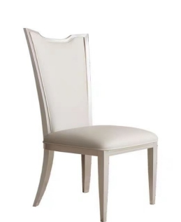 | 法式实木质材质、绒布饰面坐垫、 | 105*47*50CM | 20 | 张

茶水柜 | 谈单室 | 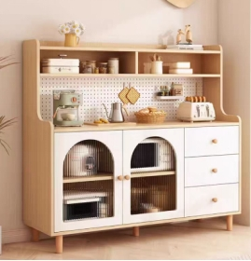 | 原木风餐边茶水柜160*40*145CM E1环保材质高款带洞洞隔板收纳方便，搭配长虹玻璃柜门，静音抽屉设计圆弧外框安全防磕碰 | 1300*450*1100 | 1 | 个

圆形餐桌 | 1512、 1513、 1515、 | 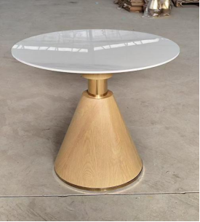 | 木纹脚，纹路色岩板面 | 桌面直径800*700 | 3 | 个

餐椅 | 1512、 1513、 1515、 | 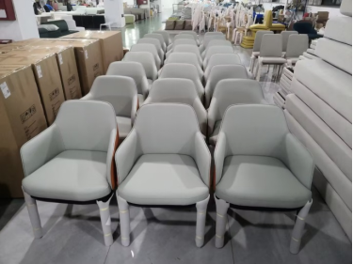 | 木质仿木纹底座、白色绒布坐垫、 | 500*800 | 6 | 个

床头柜 | 单间：1505、1506、1507、1508、1512、1513、 | 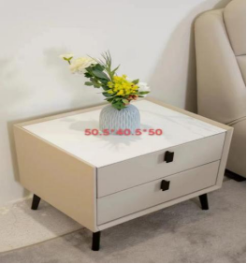 | 西皮材质定制，实木框架，金色金属脚 | 50.5*40.5*50搭配床同色系 | 12 | 个

床头柜 | 套间：1501、1502、1503、1509、1510、 1511、 1515 | 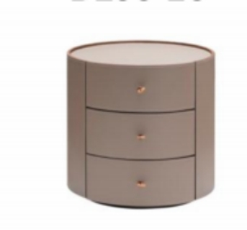 | 实木多层板+进口胡桃木皮+优质马鞍皮 | 500*500*510 | 13 | 个

床 | 1501、1502、1503、1505、1506、1507、1508、1509、 1510、1511、1512、1513、1515、 | 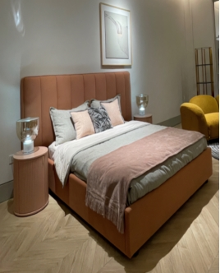 | 实木框架，密度海绵填充，西皮饰面，实木框架脚，滑轮脚 | 长200*宽180*高110cm（搭配床垫尺寸是180*200） | 13 | 个

床垫 | 1501、1502、1503、1505、1506、1507、1508、1509、 1510、1511、1512、1513、1515、 | 定制亚朵酒店同款乳胶床垫 | 独立袋装弹簧 | 2000*1800 | 13 | 个

定制电视柜 | 1502、1503、 1509、1510、 1511 | 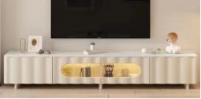 | 实木柜体， 岩板柜面 | 大：1800*40*45/小120cm左右长度 | 5 | 个

凳子 | 搭配谈单室 | 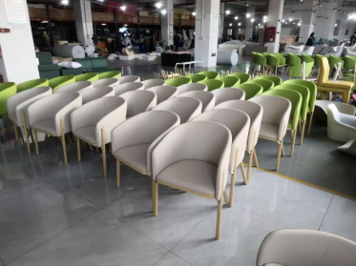 | 实木框架，密度海绵填充，西皮饰面搭配现有长桌组合使用（颜色根据室内整体定制） | 89*45 | 10 | 把

定制产康床＋凳子 | 产康间 | 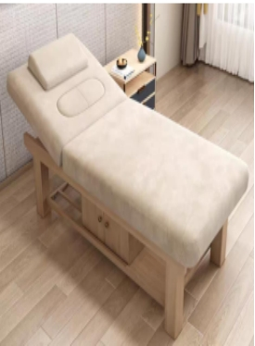 | ■面料：采用优质环保西皮，柔软而富有韧性，手感舒适，经液态浸色及防潮等工艺处理，光泽持久性透气性强、耐磨性强、无异味、弹性好、肌理清晰，健康环保，经久耐用 ■海绵：采用高密度、高回弹原生棉，密度40#。软硬适中，回弹性能好，抗变形能力强，根椐人体工程学原理设计，坐感舒适。 ■内框架：内框架采用多层实木框架，木制构件全部经过烘干处理，木构件四面刨光，内部木材含水率8%-13%，木材防虫防腐处理，尼龙编织带穿插编织打底，与泡棉间隔垫麻布。 内部衬垫物干燥卫生，无腐烂变质、无夹杂泥沙及金属杂物，所有内部填充物清洁无异味。 ■脚架：采用北美进口白蜡木。木材干燥应≤9%的含水量，无腐裂修补现象，表面洁净无污染。 ■油漆：环保油漆，光亮平整，油漆无颗粒、气泡。 | 1900*800*650 | 2 | 张

哺乳椅＋踏脚凳 | 1501、1502、1503、1505、1506、1507、1508、1509、 1510、1511、1512、1513、1515、 | 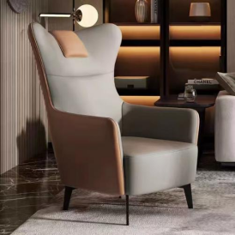 | 定制西皮材质，实木框架，黑色金属脚，搭配颈枕 靠枕，脚凳木质一套 | 常规 | 13 | 套

定制化妆办公一体桌 | 1501、1502、1503、1509、1510、1511、1512 | 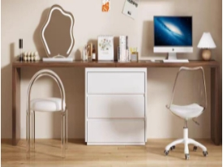 | 款式根据需求现场设计 | 现场尺寸定制 | 7 | 张

婴儿床 | 1501、1502、1503、1505、1506、1507、1508、1509、 1510、1511、1512、1513、 1515、 | 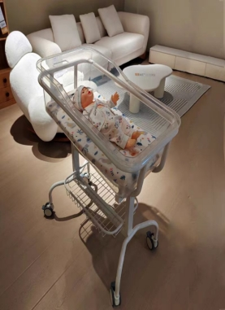 | 材质：车架选用优质钢材，颜色是阿克苏粉末静电喷涂无毒无害无异味无甲醛，睡盆是ABS材质，采用进口机器手焊接，精准焊接，0-30度的调节倾斜高度，防溢奶呛奶，下方带置物架 | 车子尺寸：86cm*46cm*88cm | 33 | 个

合计： |  |  |  |  | 206

